入力方法
①『営業時間延長報告』シート令和６年３月３１日以前の商用車に対応した営業時間を入力
※水色セルのみ入力

②NeV提出資料の対象列をコピー（下記画像は令和７年度様式）
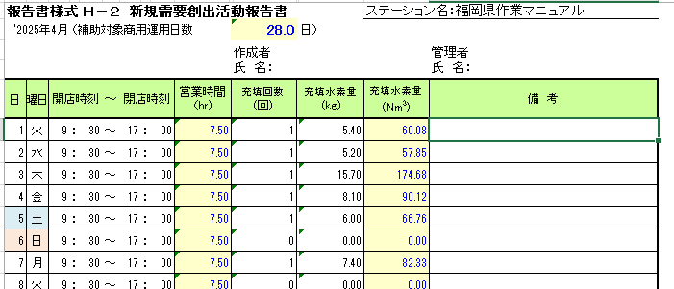

③『実績報告』シートのＣ列～Ｉ列に値貼り付け | ※NeVの提出書類に変更があった場合は、直接入力他によること。
